전시
▣ 전시 수요조사

전시 및 R&D 정보 |  |  |  |  |  |  |  |  |  |  |  |  |  |  |  |  | 담당자 정보 |  |  |  |  |  |  | KAIA
전시 정보 |  |  |  |  |  |  |  |  |  |  |  | R&D 정보 |  |  |  |  | 담당자 정보 |  |  |  |  |  |  | 담당부서
순번 | 부스명(안) | 기관명 | 부스형태 | 부스규모 | 주요 전시품(안) | 대표 전시품 사진 | 주요 전시품 (규격(cm)/ 무게(kg)) | 모형/시제품 수 | 패널 수 | 동영상 수 | 체험 컨텐츠 수 | 사업명 | 연구과제명 | 총 연구기간 | 총 연구비 (정출금기준, 백만원) | 비고 | 성명 | 기관명 | 부서 | 직위(직급) | 전화번호 | 휴대폰번호 | 이메일주소 | 부서명 | 담당자명 | 비고(요청사항 등)
예시 | OOO연구원 | OOO연구원 | 독립 | 9 | - |  | UAM 목업(1:5) : 1개(2.0mx2.8mx1.8m, 300kg) | 3 | 5 | 2 | - | - | - | - | - | 기관 부스(다과제) | 신사임당 | OOO연구원 | 홍보실 | 실장 | 00-000-0000 | 010-0000-0000 | ooo@ooo.re.kr | OOO실 | OOO | -
 |  |  |  |  | OOO 시뮬레이터 |  |  |  |  |  |  | OO기술연구 | OOOO 실용화 기술연구 | '19.1.~'24.12. | 10,000 |  | OOO | OOO연구원 | OOO | 수석연구원 | 00-000-0000 | 010-0000-0000 | ooo@ooo.re.kr
 |  |  |  |  | OOOOO 축소기 |  |  |  |  |  |  | 기관자체성과 | - | - | - |  | OOO | OOO연구원 | OOO | 선임연구원 | 00-000-0000 | 010-0000-0000 | ooo@ooo.re.kr
예시 | OOOO사업단 | OOOOO연구원 | 독립 | 4 | OOO장비 | 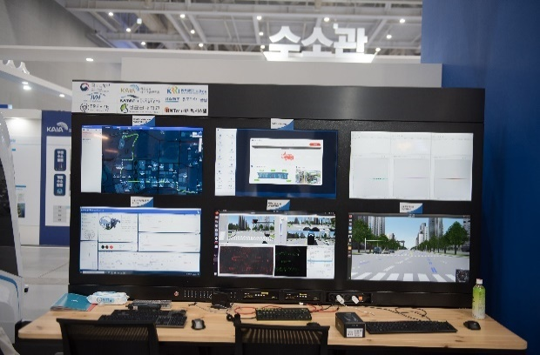 | ① 모니터링 장비 (2.5m*1.5m*1.8m/ 350kg) ② 드라이빙시뮬레이터 (2.3m*1.7m*2.5m/ 300kg) | 2 | 4 | 0 | 2 | OOOOO | OOOOOOOO | '00.0.~'00.0. | 20,000 | 사업단 부스(다기관) | OOO | OO연구원 | OOO | 연구원 | 00-000-0000 | 010-0000-0000 | ooo@ooo.re.kr | OOO실 | OOO | -
 |  |  |  |  | OOO 제어프로그램 |  |  |  |  |  |  |  |  |  |  |  | OOO | OO대학교 | OOO연구실 | 박사후연구원 | 00-000-0000 | 010-0000-0000 | ooo@ooo.ac.kr
예시 | OO공사 | OO공사 | 독립 | 8 | OOOOO 버스 | 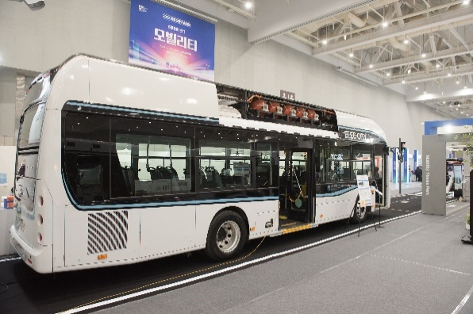 | ① 자율주행 대중교통(버스) (13mx2.5mx1대) ② 일렉시티EV, 카운티EV(7.7mx2.8mx1대) | 2 | 5 | 0 | 2 | OOOOO | OOOOOOOO | '00.0.~'00.0. | - | - | OOO | OO공사 | OOO | 부장 | 00-000-0000 | 010-0000-0000 | ooo@ooo.com | OOO실 | OOO | -
예시 | ㈜OOOOOO | ㈜OOOOOO | 기본 | 2 | OOOOOO 시제품 | - | ①OOOOOO 모형물(100*100*100/ 10kg) ②OOOOO 지제품(100*100*150/ 10kg) | 2 | 3 | 1 | 0 | OOOOO | OOOOOOOO | '00.0.~'00.0. | - | - | OOO | (주)OO | OOO | 부장 | 00-000-0000 | 010-0000-0000 | ooo@ooo.com | OOO실 | OOO | -
1
2
3
4
5

